Hoja1
PANTALLA 1 - INICIO | EL LOGO LO PONDRÍA UN POCO MAS GRANDE

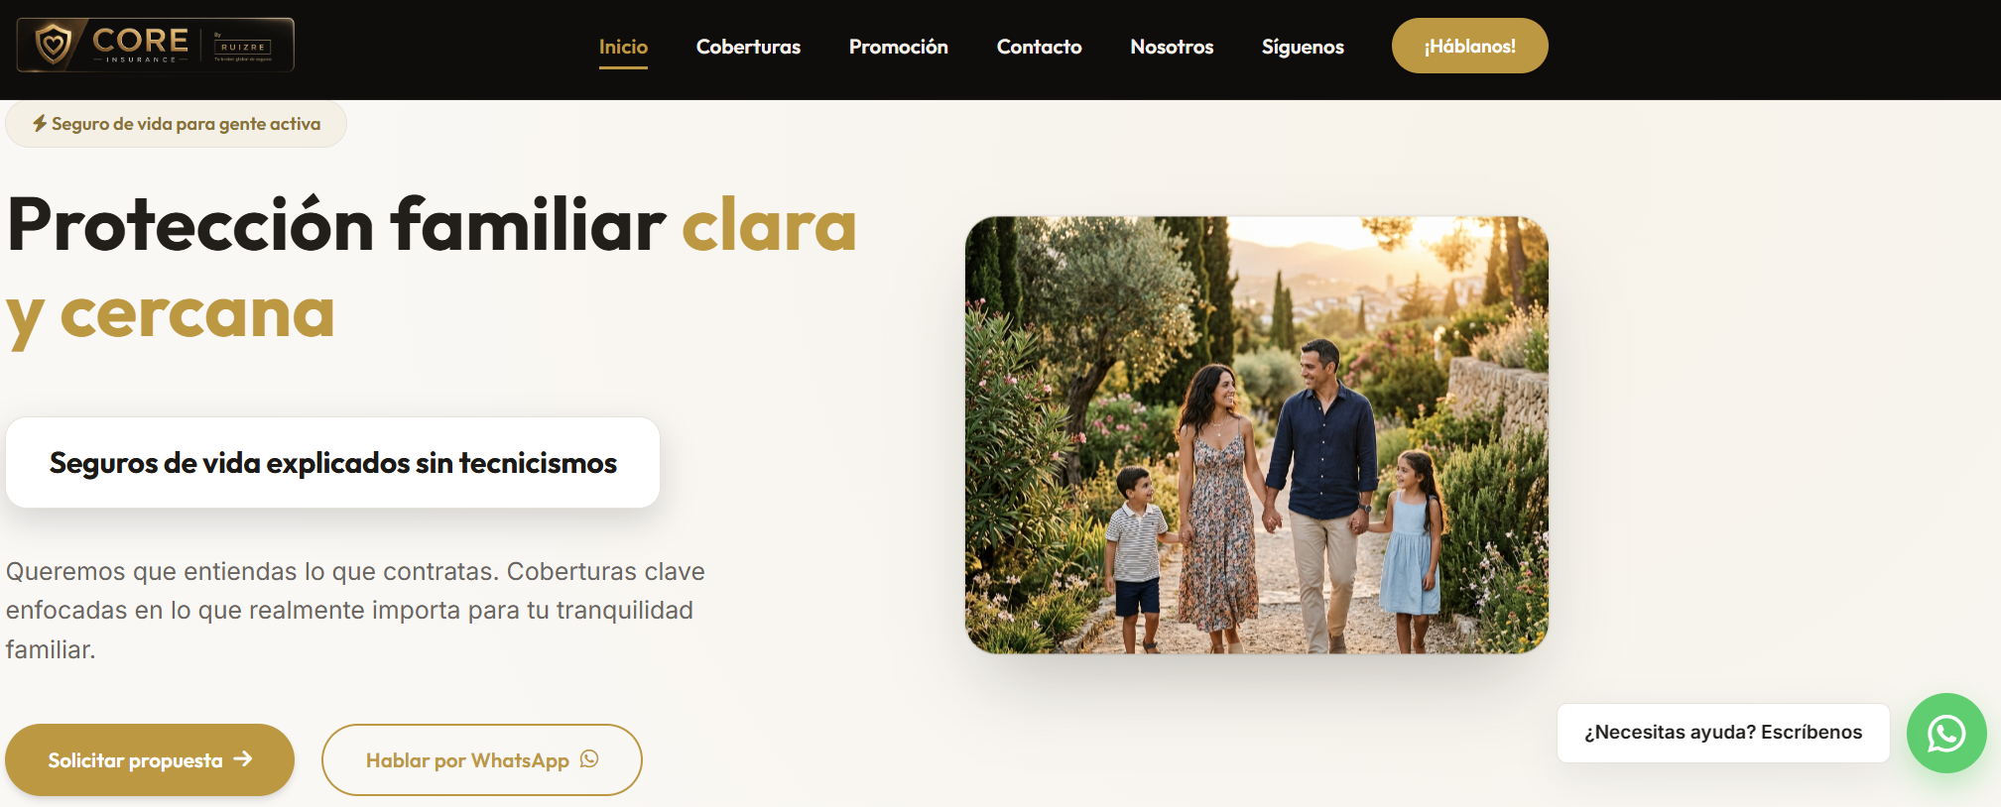

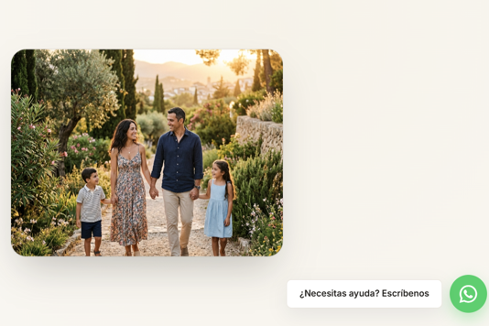

 | Protege a tu familia con un seguro de vida
 | claro y cercano

 | Te ayudamos a proteger la estabilidad económica de tu familia
 | con un seguro de vida claro, cercano y explicado sin tecnicismos.

 | ✅ Atención por WhatsApp, teléfono o cita presencial
 | ✅ Tú eliges cómo quieres realizar la gestión.
 | ✅ Estudio personalizado y sin compromiso.

 | en estos 2 botones cambiar el formato, es decir,
 | whatsapp con letras blancas y fondo de color y
 | solicitar presupuesto al reves

PANTALLA 2 - COBERTURAS | CREO QUE EN COBERTURAS HE PUESTO DEMASIADO TEXTO, HABRÍA QUE HACERLO MÁS VISUAL
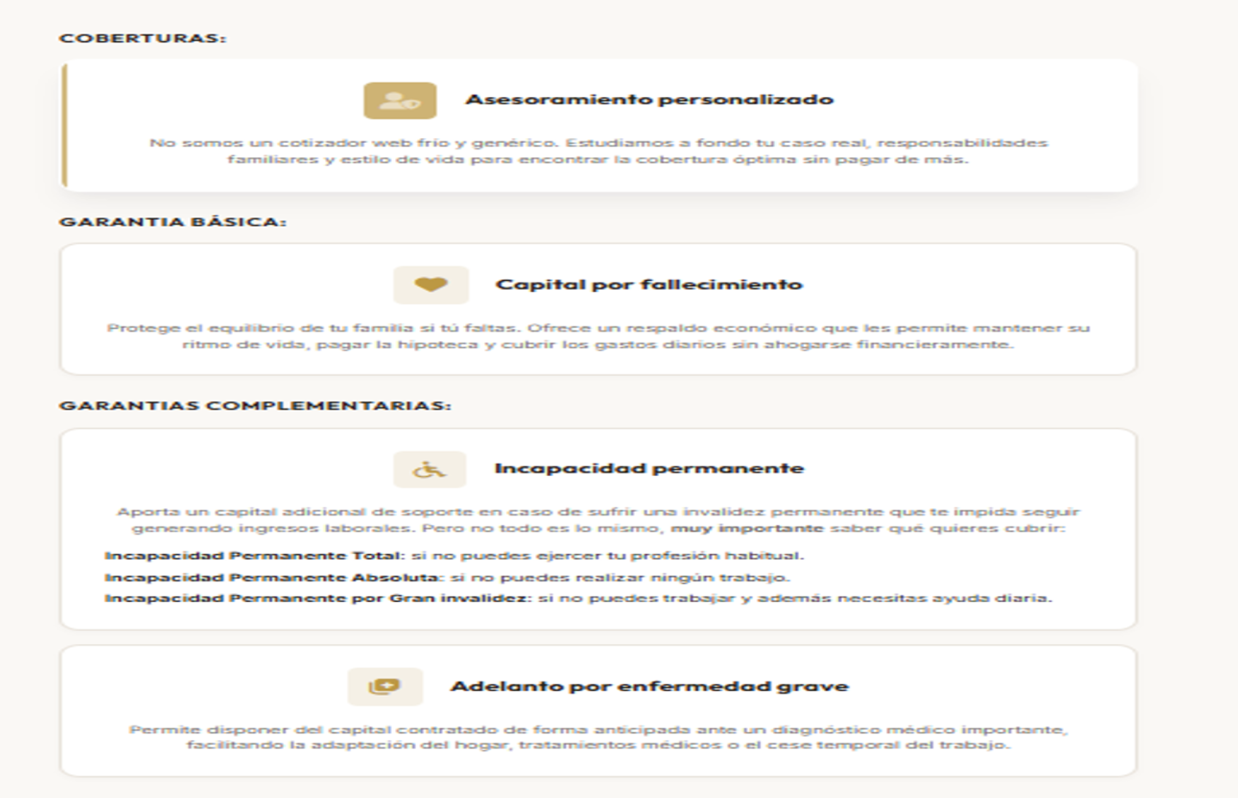
 |  |  | Pensado para proteger

 | ¿Qué puede incluir tu protección?

 | ✅ Fallecimiento.
 | ✅ Incapacidad Permanente Absoluta.
 | ✅ Incapacidad Permanente Total para autónomos.
 | ✅ Posibilidad de adelanto de capital por enfermedades graves.

PANTALLA 3 - PROMOCION | QUITAMOS TEXTO Y ACLARAMOS LA PROMO
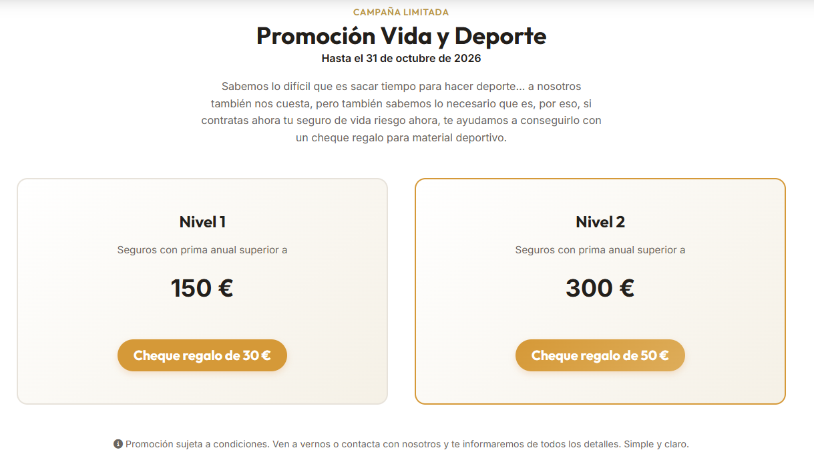

 |  |  | Promoción Vida y Deporte
 |  |  | Contrata tu seguro de vida y consigue una tarjeta regalo para material deportivo
 |  |  | Porque proteger a tu familia y cuidar de ti pueden ir de la mano

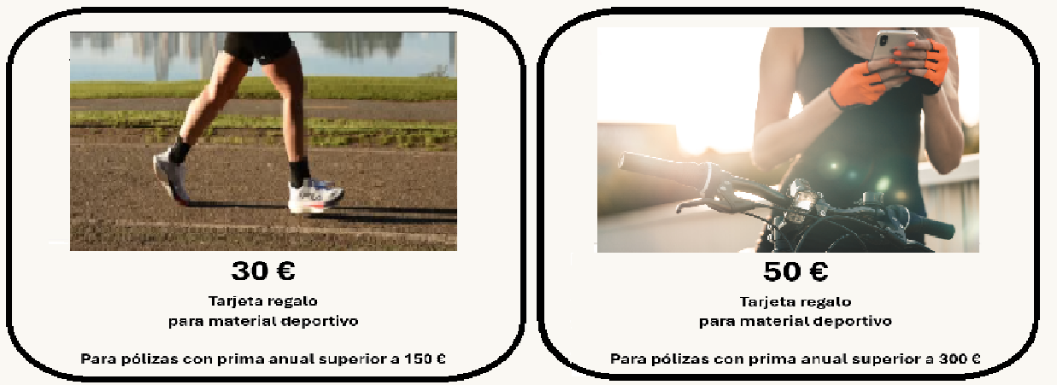

 |  | ✓ Solo para nuevos clientes
 |  | ✓ Contratación con pago anual
 |  | ✓ Válida hasta el 31 de octubre de 2026
 |  | ✓ Sujeta a las condiciones de la promoción

PANTALLA 4 - CONTACTO | VAMOS A ELIMINAR EL FORMULARIO, CREO QUE NO APORTA NADA NUEVO Y ES UN ENGORRO
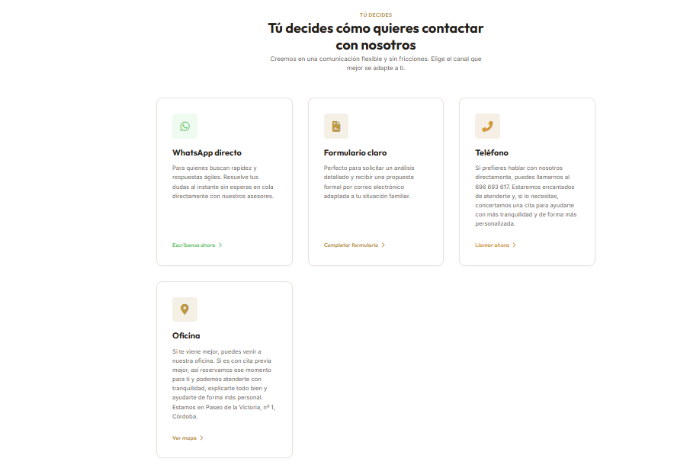

 |  |  | Elige cómo quieres que te ayudemos
 |  |  | Nos adaptamos a la forma en la que prefieras realizar tu gestión

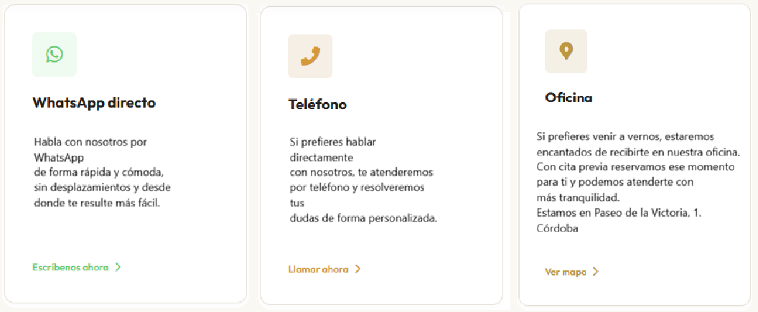

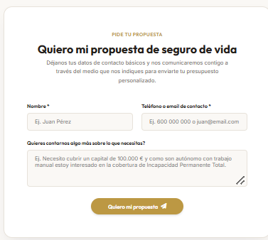
 | INSERTAMOS ESTA NUEVA INFORMACION EN ESTE PUNTO, CON INFORMACION DE LOS COMENTARIOS DE NUESTROS CLIENTES

 |  |  | ⭐ La confianza de nuestros clientes

 |  |  | Más de 25 valoraciones reales de clientes que han confiado en nosotros.
 |  |  | La confianza se construye día a día. Gracias por ayudarnos a mantener la máxima valoración.

 |  |  | Ver opiniones en Google |  | PONER ENLACE EN LA ESTRELLA ---> | https://share.google/5V5QeVSOgZZVdoIlD
PANTALLA 5 - NOSOTROS
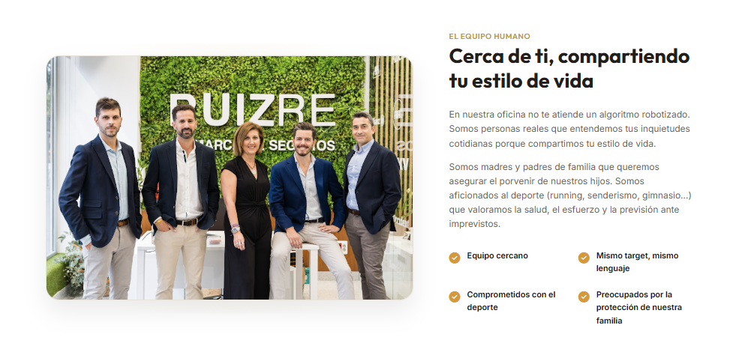

 |  |  | Detrás de CORE Insurance
 |  |  | Entendemos que cada persona y cada familia tienen necesidades diferentes.
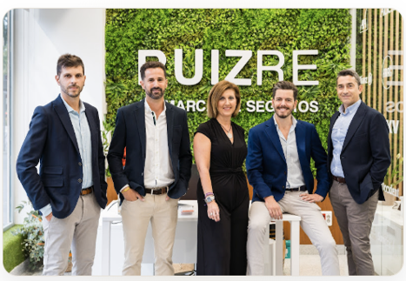

 |  |  |  | En CORE Insurance by RUIZ RE ayudamos a personas y familias a proteger lo que más importa.

 |  |  |  | Compartimos muchas de las inquietudes de nuestros clientes: familia, trabajo, deporte, estabilidad económica y planificación del futuro.

 |  |  |  | Por eso apostamos por una forma de trabajar cercana, sencilla y sin tecnicismos innecesarios.

 |  |  |  | Nuestro objetivo es ayudarte a entender lo que contratas y acompañarte en cada paso del proceso.

 |  |  | Más que vender seguros, queremos ayudarte a tomar una buena decisión para proteger tu futuro y el de tu familia.

PANTALLA 6 - SIGUENOS
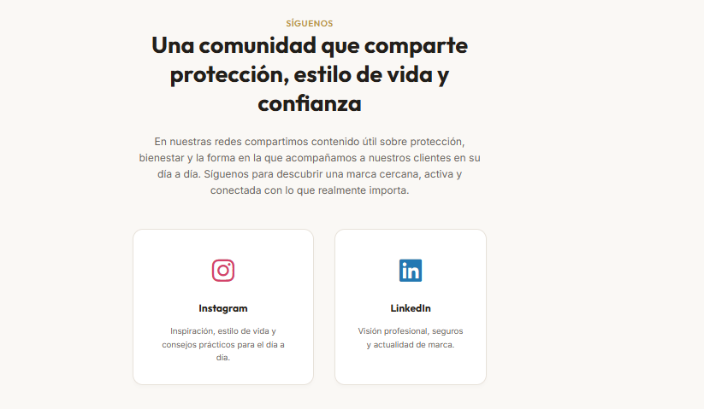

 |  |  | Síguenos
 |  |  | Una comunidad que comparte protección, estilo de vida y confianza

 |  |  | En nuestras redes compartimos contenido útil sobre protección,
 |  |  | bienestar y la forma en la que acompañamos a nuestros clientes en su día a día.

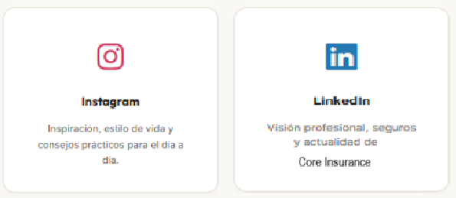

 |  |  | Gracias por visitar CORE Insurance by RUIZ RE. Estaremos encantados de ayudarte a proteger lo que más importa.

